Rozpočet
 |  |  |  | 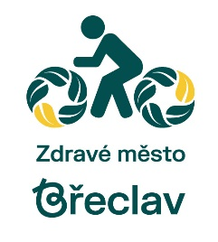

Příloha č. 2: PARTICIPATIVNÍ ROZPOČET MĚSTA BŘECLAVI PRO ROK 2024
(Předpokládané náklady související s realizací projektu vč. DPH)
Název projektu:

 | Nákladová položka | Částka z rozpočtu města | Částka zajištěná z jiných zdrojů | Komentář
1. Zemní práce |  | 0 Kč | 0 Kč

2. Stavební práce |  | 0 Kč | 0 Kč

3. Vybavenost, mobiliář |  | 0 Kč | 0 Kč

4. Zeleň a sadové úpravy |  | 0 Kč | 0 Kč

5. Ostatní |  | 0 Kč | 0 Kč

CELKOVÉ NÁKLADY |  | 0 Kč | 0 Kč | 0 Kč
Strukturu rozpočtu lze libovolně měnit dle individuálních potřeb rozpočtu návrhu projektu.

